セットアップ
■はじめに
認証機能の初期設定はデータカタログ作成ツールAPIサーバ（支援サービス群）、来歴管理、来歴管理、認証サーバ画面のクライアント設定を行う。

■セットアップスクリプトの実行
sh ./authn_setup.sh

■確認事項
KeycloakのGUI上で以下を確認する。
①「master」レルムの設定の確認
②「master」レルムのクライアントの設定の確認
③「authentication」レルムの設定の確認
④「authentication」レルムのクライアントの設定の確認
⑤「applying_user」レルムの設定の確認
⑥「applying_user」レルムのクライアントの設定の確認
⑦「applying_user」クライアントのマッパー登録

①「master」レルムの設定の確認
 | トークン有効期限(Access Token Lifespan)が1時間になっていることを確認する
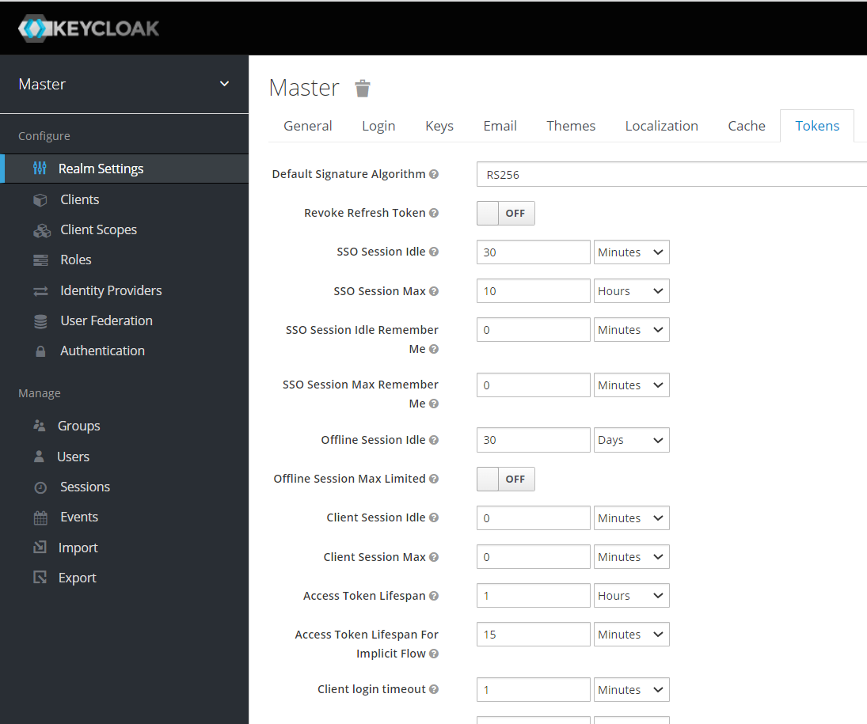

②「master」レルムのクライアントの設定の確認
 | クライアントが登録されていることを確認する
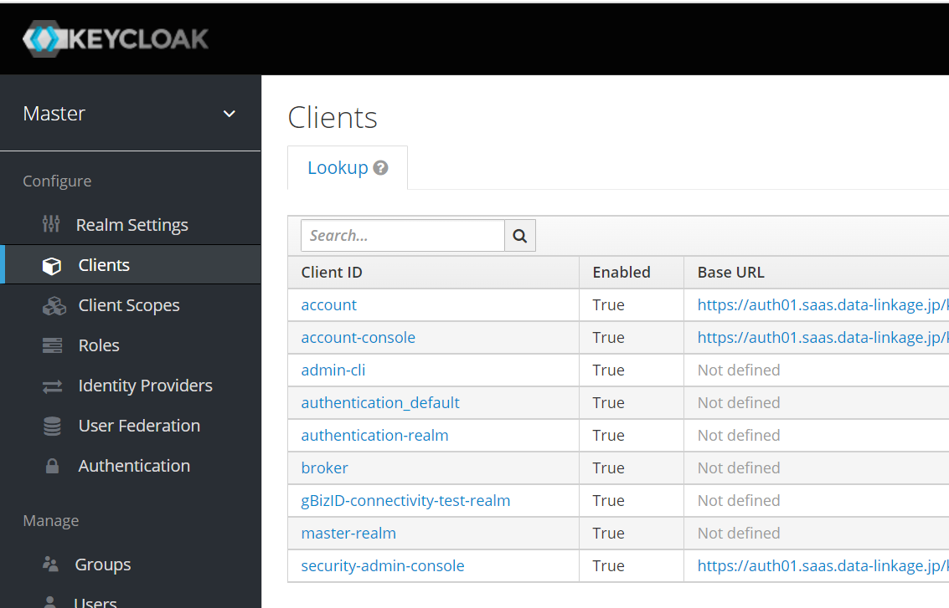

 | クライアントの基本設定を確認する
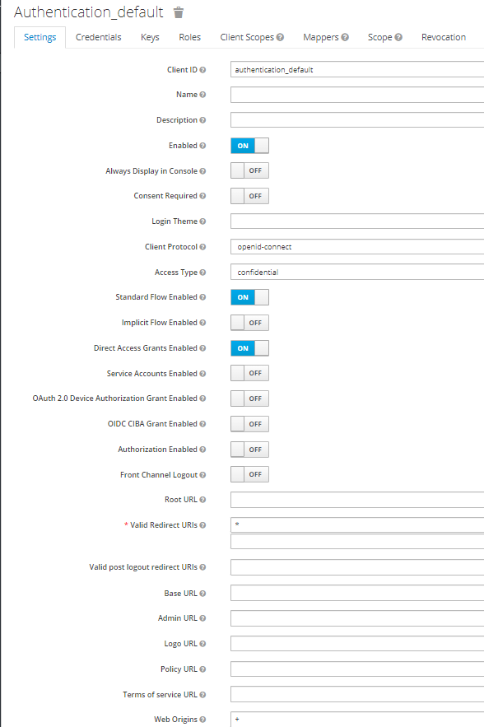
認可コードフローをのための設定

③「authentication」レルムの設定の確認
 | レルム名「authentication」作成されていることを確認する
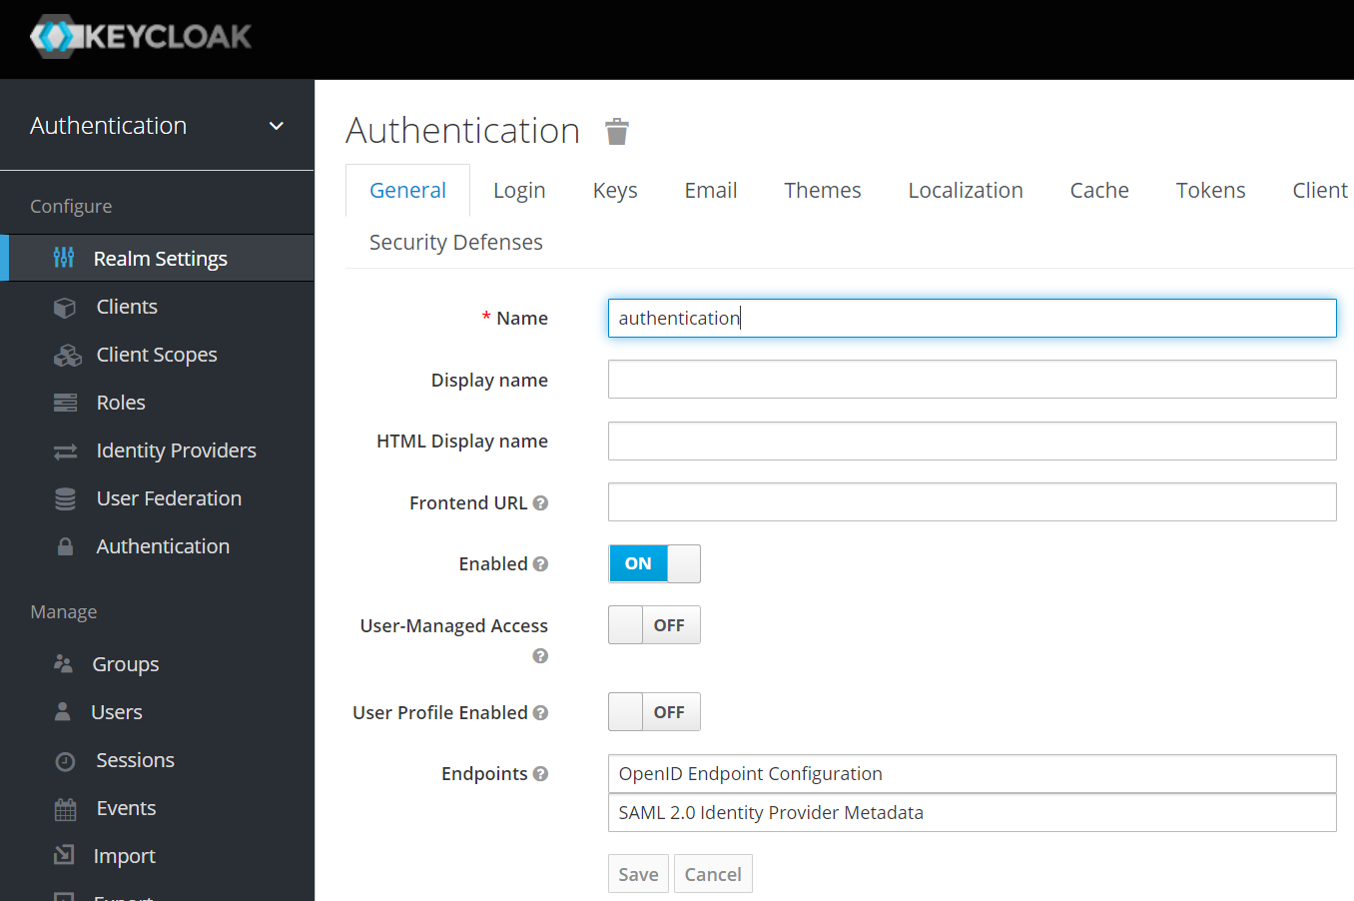

 | アクセストークン生存期限(Access Token Lifespan)が1時間にリフレッシュトークン生存期間(SSO Sesson Idle)が30日になっていることを確認する
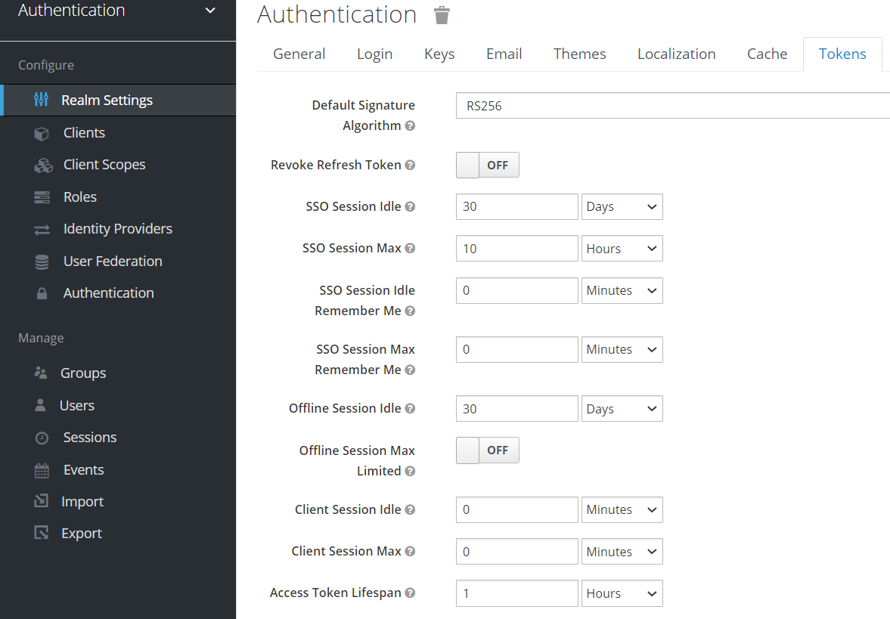

 | OTP設定を確認する
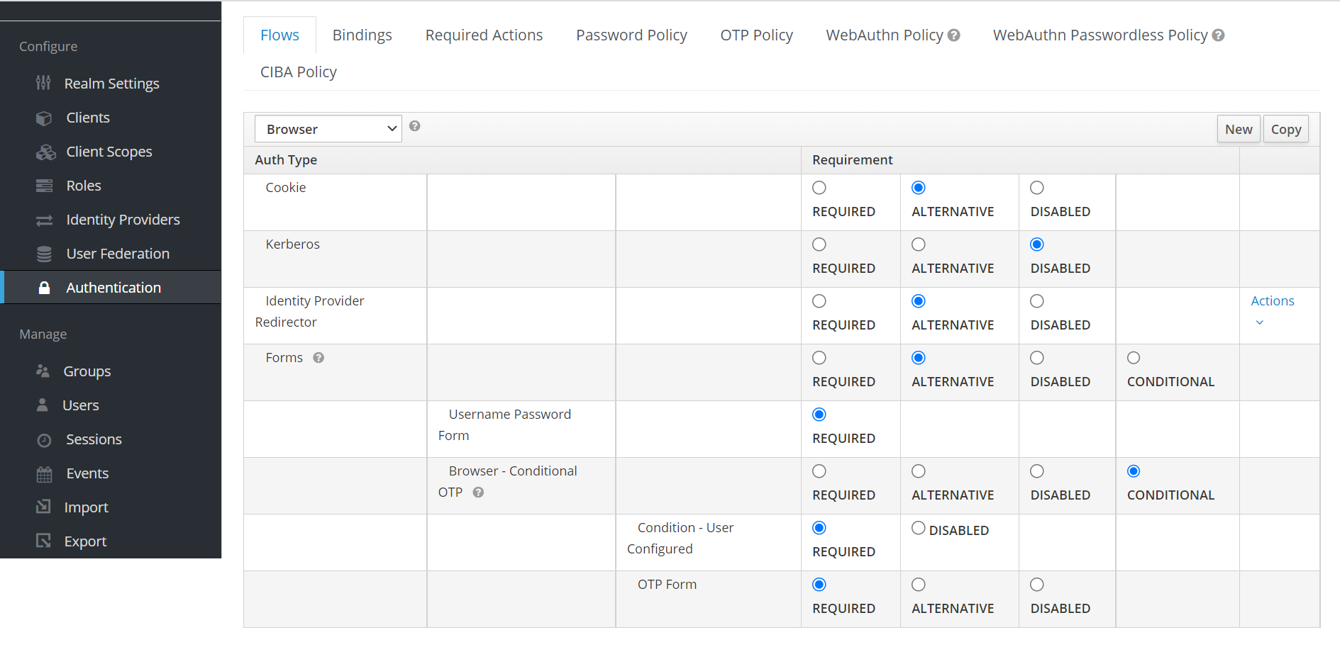
AuthenticationのBrowser - Conditional OTPがCONDITIONALになっていることを確認する

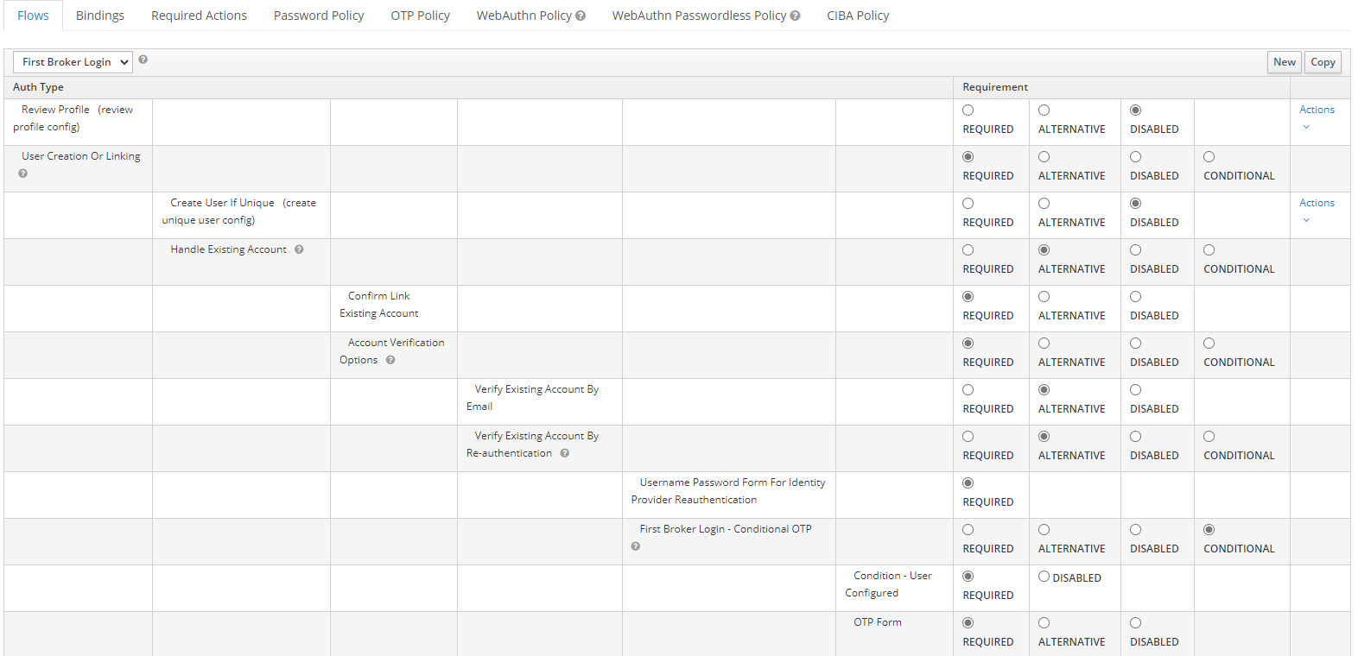
AuthenticationのReview Profile(review profile config) がDISABLEDになっていることを確認する
DISABLEDにすることでユーザのプロフィール更新をなしにする
AuthenticationのCreate User If Unique(create unique user config) がDISABLEDになっていることを確認する
DISABLEDにすることでユーザが自動作成されないようにする
 | アイデンティティー・プロバイダーの設定を確認する

④「authentication」レルムのクライアントの設定の確認
 | クライアントが登録されていることを確認する
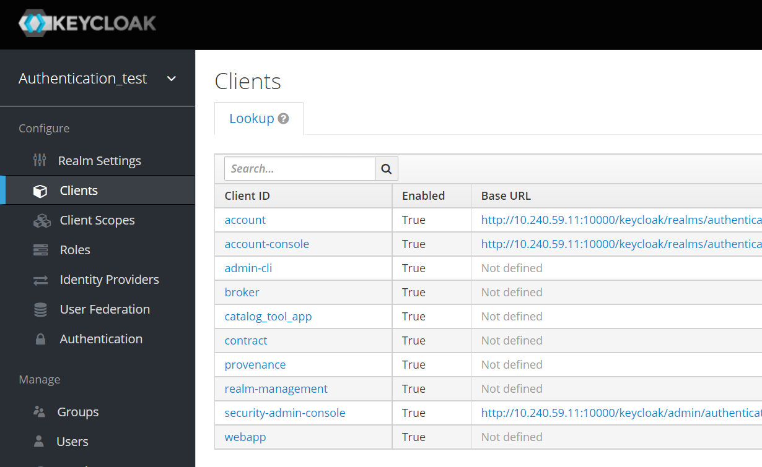
authenticationレルムに登録されるのは
カタログ作成ツール（支援サービス群）:catalog_tool_app
契約管理:contract
来歴管理:provenance
の3クライアント

 | クライアントの基本設定を確認する
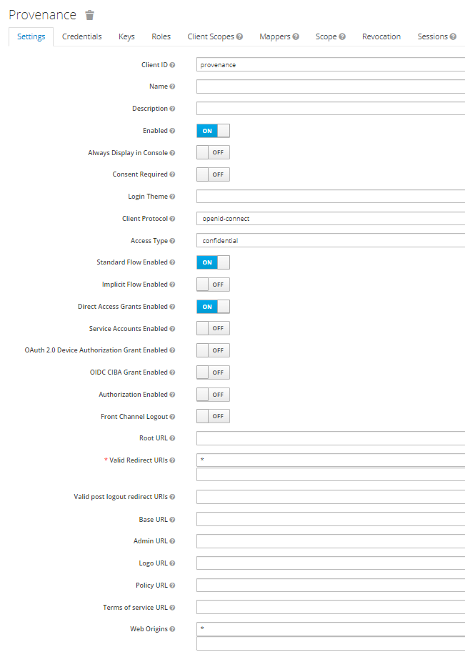
認可コードフローをのための設定
【対応クライアント】
カタログ作成ツール（支援サービス群）:catalog_tool_app
契約管理:contract
来歴管理:provenance

⑤「applying_user」レルムの設定の確認
 | レルム名「applying_user」作成されていることを確認する
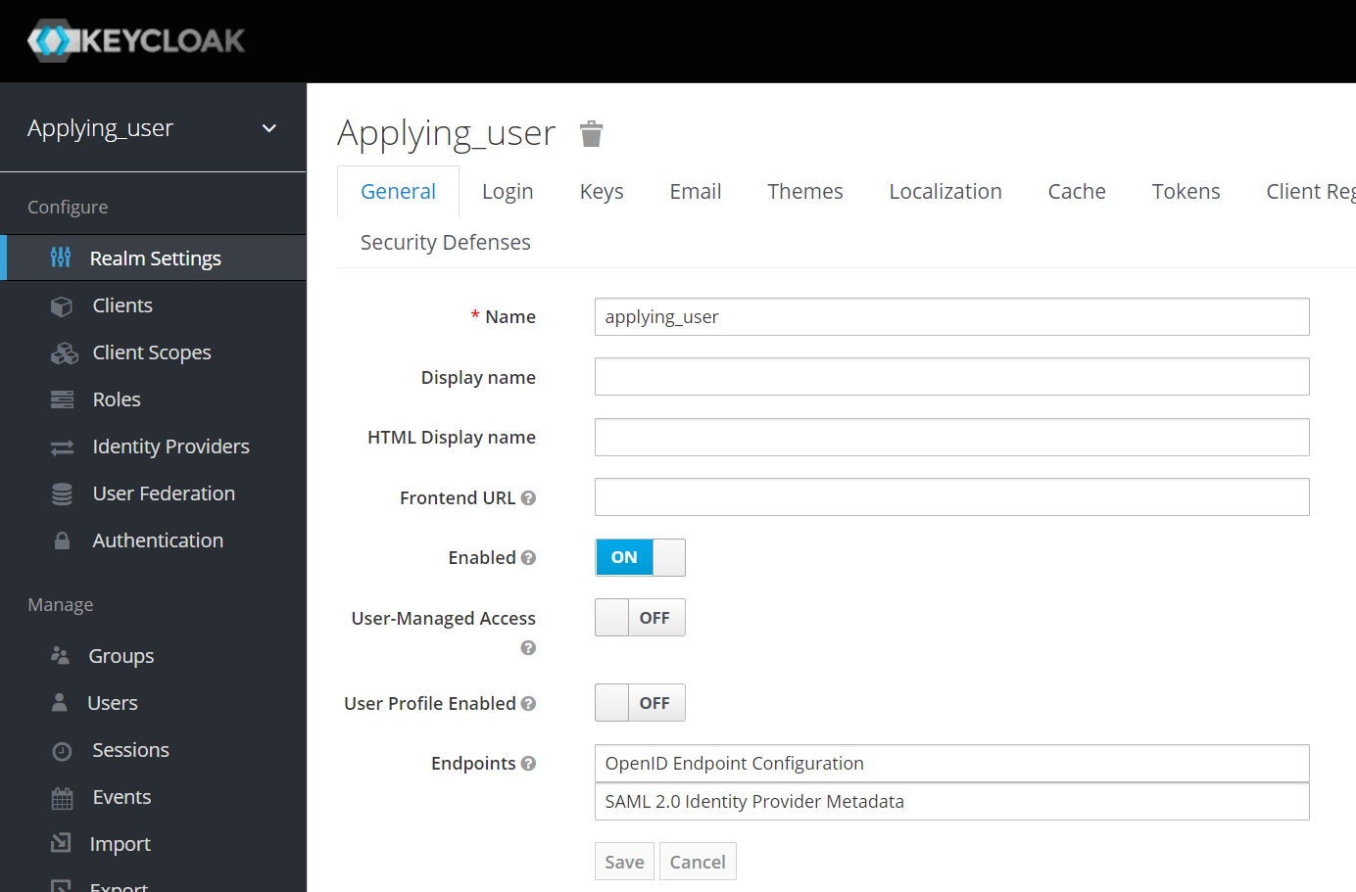

 | トークン有効期限(Access Token Lifespan)が1時間になっていることを確認する
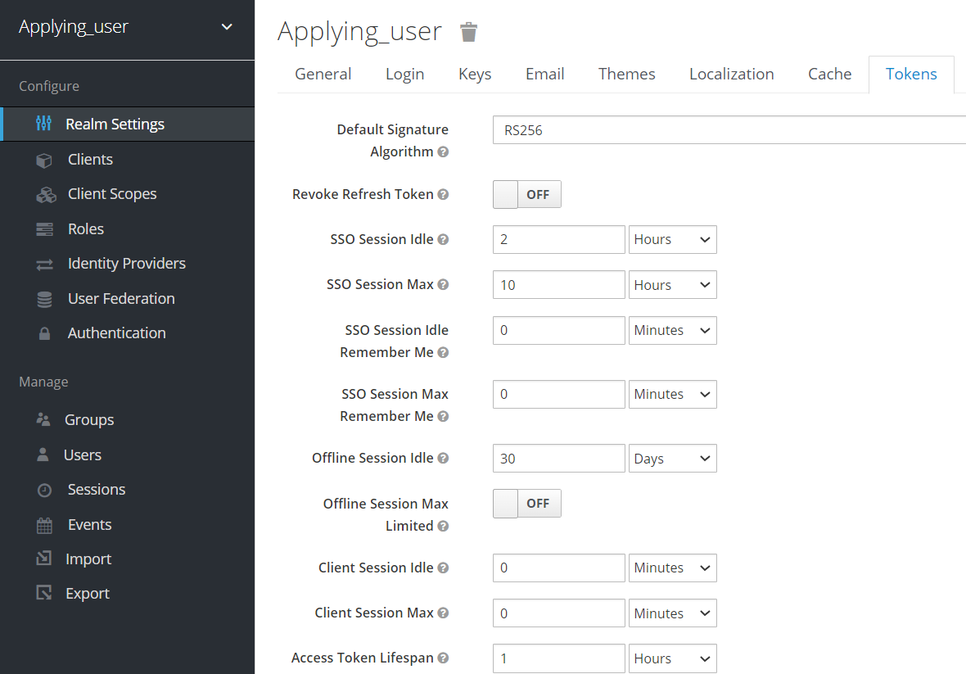

 | OTP設定を確認する
AuthenticationのBrowser - Conditional OTPがCONDITIONALになっていることを確認する

⑥「applying_user」レルムのクライアントの設定の確認
 | クライアントが登録されていることを確認する
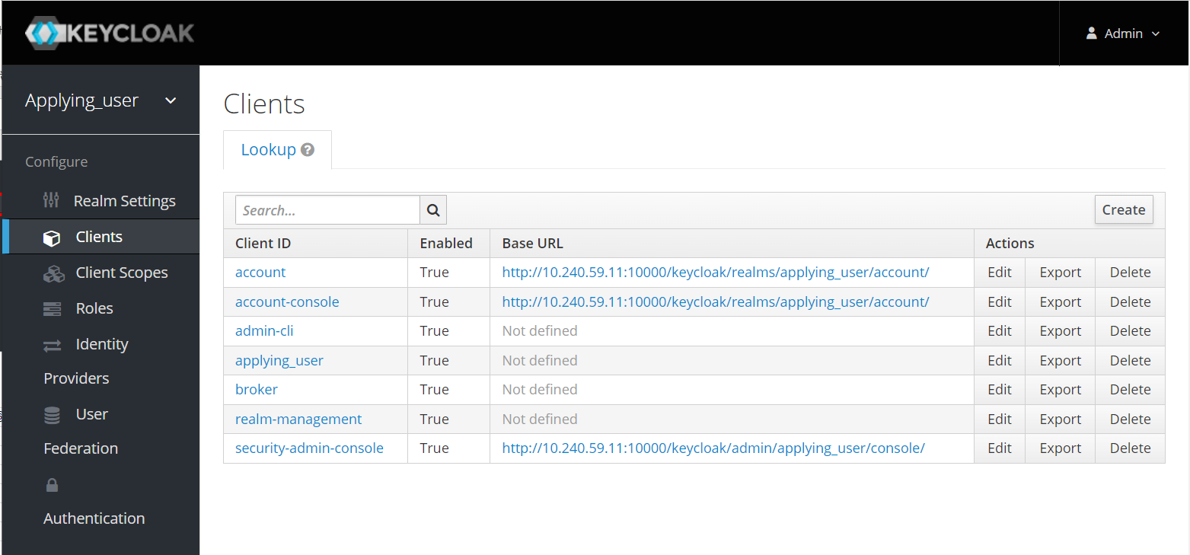

 | クライアントの基本設定を確認する
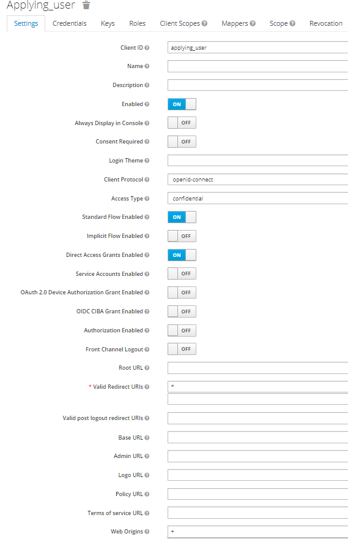

⑦「applying_user」クライアントのマッパー登録
 | マッパーを確認する
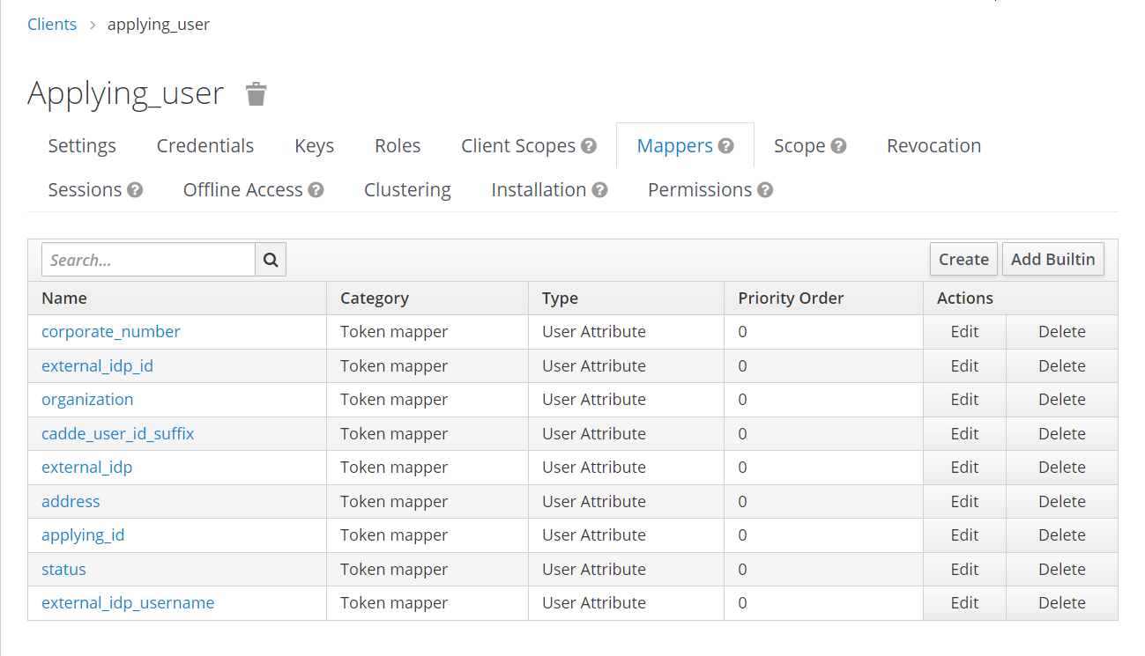

全て登録されていることを確認する

 | マッパーの詳細を確認する
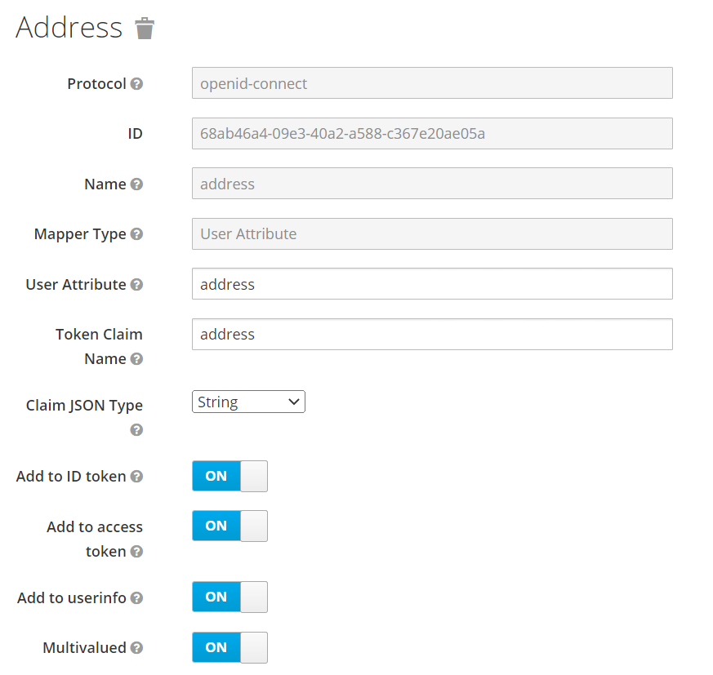

③アイデンティティプロバイダの設定の確認
 | 認可機能は、認証機能で発行したアクセストークン（認証トークン）を認可機能のアクセストークン（認可トークン）に交換する。
 | アイデンティティプロバイダの設定はそのために必要になる。

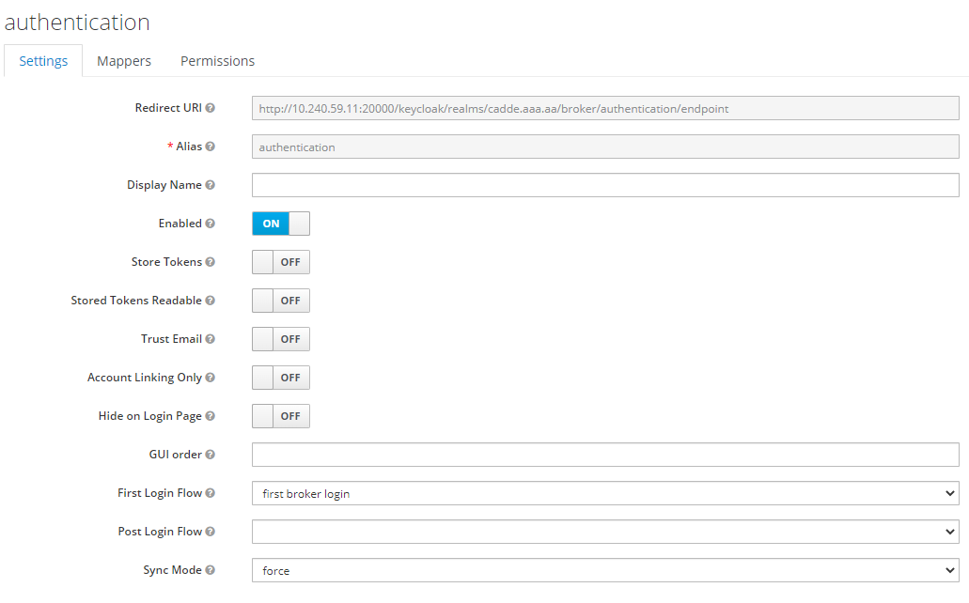
このアイデンティティプロバイダの設定の識別名
（認証機能のことを表すため、シェルスクリプトはauthenticationという名前で設定する）

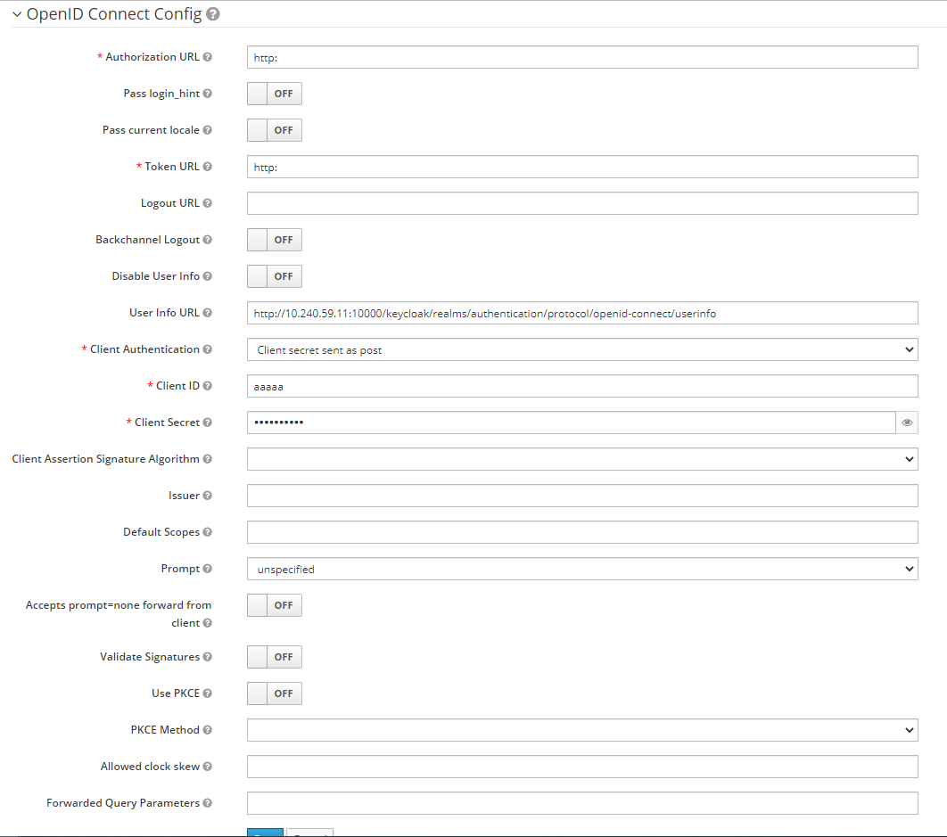
青い枠で囲った項目はKeycloak的には必須項目のため、何かしらの入力が必要ではあるが、トークン交換では使われない項目である。
Authorization URLとToken URLは、Keycloak側でURLのバリデーションがあるため「http:」もしくは「https:」といったURLスキームを入力する必要がある。
Client ID、Client Secretは、1文字以上の入力があればよい。
トークン交換をするには、交換前のアクセストークンを発行したIdP（ここでは認証機能）のUser Infoエンドポイントに問い合わせをする必要がある。
そのため、User Info URLは、Keycloak上は必須項目ではないが、必ず設定する必要がある。
【参考情報】
外部IdP連携方法として一般的な「アイデンティティブローカリング」をするときには、Keycloakは内部処理として外部IdPに対して認可コードグラントを行うため、ここにある設定項目
・Authorization URL（認可コードを発行するためのエンドポイント） ・Token URL（トークンを発行するためのエンドポイント）
・Client ID（トークンを発行するときのクライアント認証に必要）
・Client Secret（トークンを発行するときのクライアント認証に必要）
を設定する必要がある。
そのため、これらの項目はKeycloakの画面上必須項目になっていると思われる。
一方で、「トークン交換」も外部IdP連携という意味で機能するが、User Infoエンドポイントだけが必要となる。
（公式ドキュメントにはそのようなことは書いていないが、いくつか試行することにより判明）
参考資料
https://www.keycloak.org/docs/latest/securing_apps/index.html#external-token-to-internal-token-exchange

 | アイデンティティプロバイダのマッパーを設定する
 | マッパーについてはシート「マッパーの補足」を参照のこと
 | user, org, aalのマッパーがあることを確認する

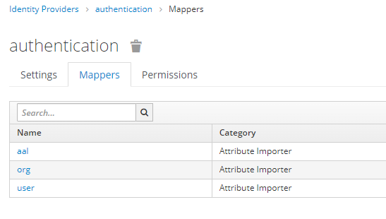

 | 各マッパーの設定を確認する
 | 以下はuserの例だが、org, aalも同様に確認する。
 | ここでは、認証機能のトークンにあるクレームを認可機能のユーザの属性としてインポートするということを設定している。

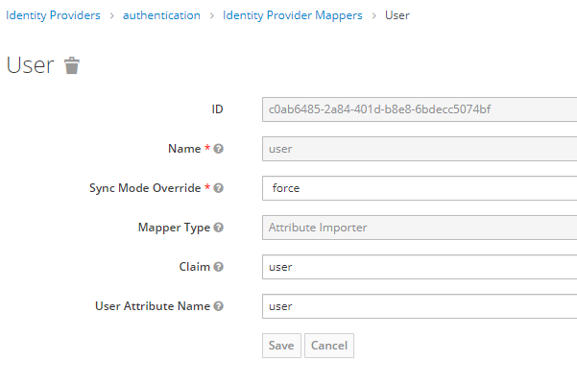

・Name： この設定の識別子
・Sync Mode Override： forceにすることで認証機能のユーザ情報が常に認可機能のユーザ情報に上書きされるようにする
・Mappter Type： 宣言されたクレームが ID、アクセス トークン、またはユーザー プロファイル エンドポイントによって返されたクレーム セットに存在する場合は、指定されたユーザー のプロパティまたは属性にインポートする。
・Claim： 対象とするクレーム名
・User Attribute Name： ユーザの属性名（キー）

 | トークン交換するためのパーミッションの設定を確認する

 | パーミッションを確認する
 | トークン交換をするためには、Keycloakの仕様上、トークン交換をするクライアントがトークン交換をしてもよいというパーミッションを設定されていないといけない。

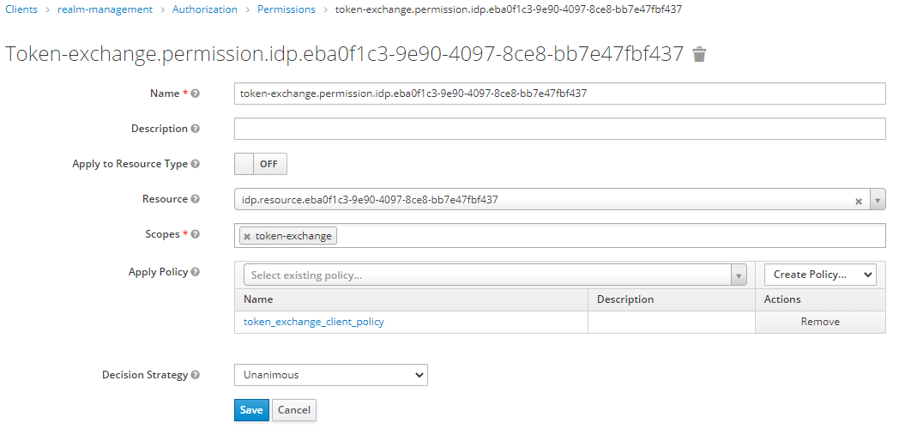
青い枠で囲った項目はGUIで設定する際には自動的に入力される
（スクリプトで入力するときは各設定対象のUUIDを検索などして引っ張ってこなくてはならない）
ここで、「eba0f1c3-9e90-4097-8ce8-bb7e47fbf437」はアイデンティティプロバイダの設定（authentication）を識別するためにKeycloak内部で使っているID

クライアントポリシーを設定する。
（どのクライアントにトークン交換することを認可するか）

 | クライアントポリシーを確認する。

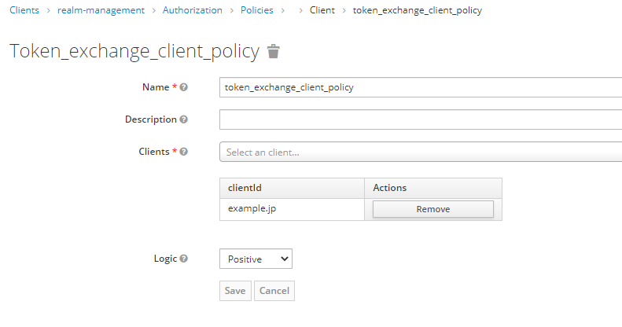
これはKeycloak内部でこのポリシーを識別する名前なので任意の値でよいが、
シェルスクリプトでは、「token_exchange_client_policy」としている。
提供者コネクタを表すクライアントのクライアントIDが設定されていること

ユーザ設定
CADDEユーザ登録、アイデンティプロバイダーのリンク登録の処理
①ユーザ作成
②パスワード設定
③アイデンティプロバイダーのリンク登録

①ユーザ作成
 | ユーザが作成されていることを確認する
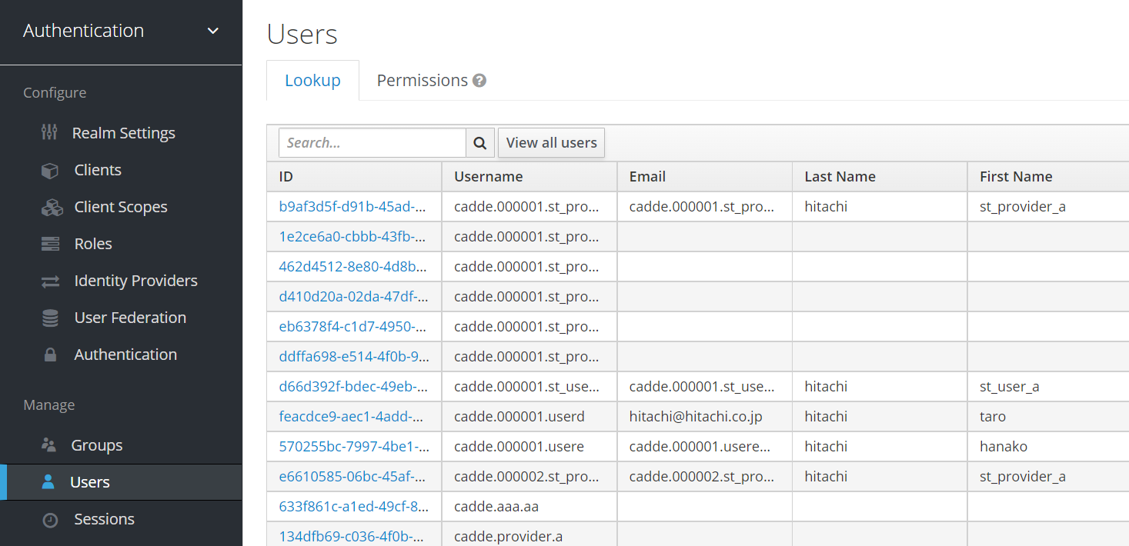
CADDEユーザID：cadde.000001.st_user_aの場合

 | ユーザ情報が登録されていることを確認する
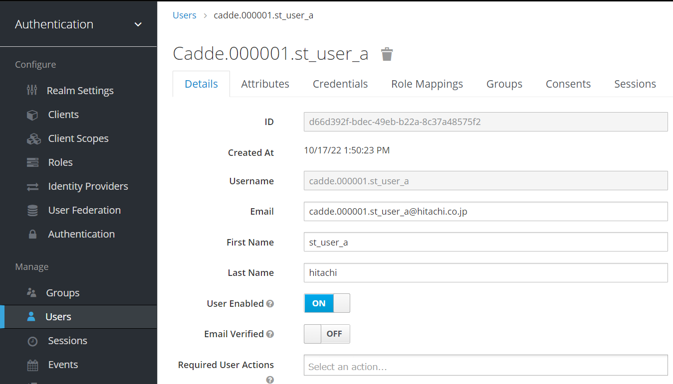

email：cadde.000001.st_user_a@hitachi.co.jp
first_name:st_usera last_name:hitachi の場合

# | 項目 | 詳細 | 値 | 備考
1 | username | ユーザ名 | CADDEユーザID | -
2 | Email | Eメール | Eメール | -
3 | First Name | 名 | 名 | -
4 | Last Name | 姓 | 姓 | -

 | OTP認証を有効にするユーザはRequired User Actionsに「Configure OTP」を設定する

 | ユーザ属性情報が登録されていることを確認する

# | 属性キー | 詳細 | 備考
1 | aal | AAL | 認可確認で使用
2 | address | 住所 | -
3 | extras | 追加の属性 | 認可確認で使用 JSONにより定義
4 | org | 所属組織のCADDEユーザID一覧 | 認可確認で使用
5 | user | CADDEユーザID | 認可確認で使用

②パスワード設定
 | パスワードが設定されていることを確認する
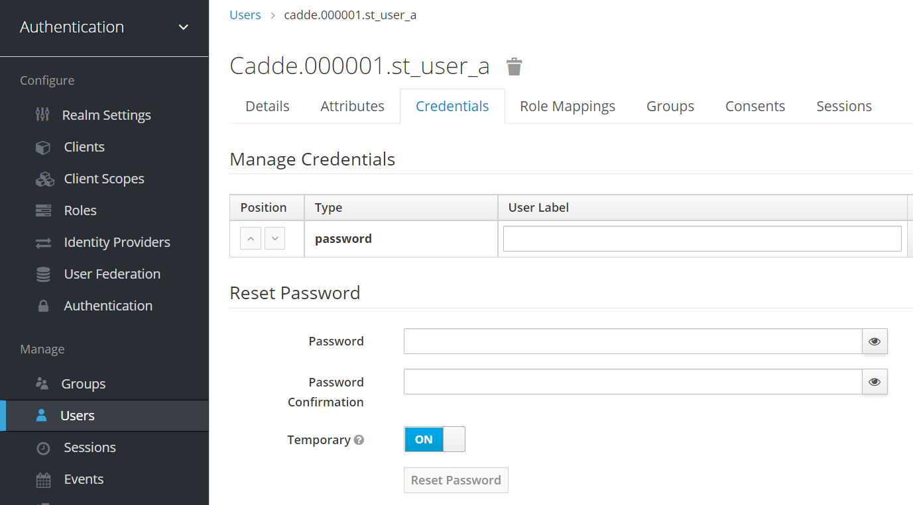
type：passwordが設定されている

③アイデンティプロバイダーのリンク登録
 | アイデンティプロバイダーのリンクが登録されていることを確認する
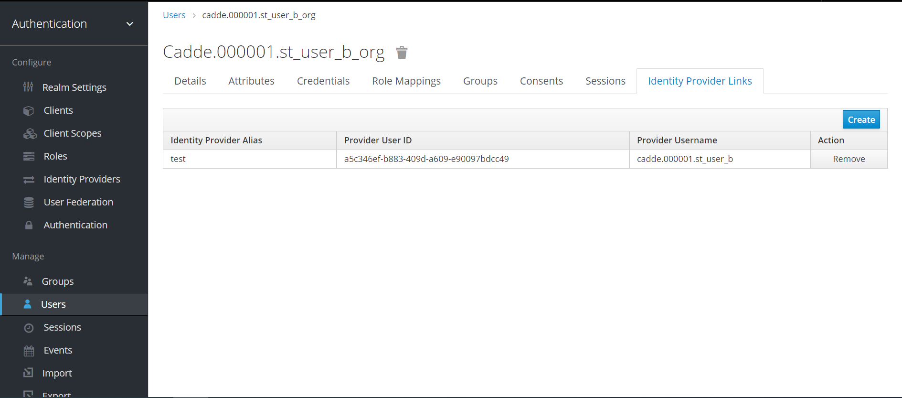
外部Idpのエイリアス名、ユーザID、ユーザ名が登録されていることを確認

# | 項目 | 詳細 | 値 | 備考
1 | Identity Provider Alias | アイデンティティー・プロバイダーのエイリアス名 | 外部IdPのエイリアス | -
2 | Provider User ID | アイデンティティー・プロバイダーのユーザーID | 外部IdP内の内部的なID | -
3 | Provider Username | アイデンティティー・プロバイダーのユーザー名 | 外部IdPのユーザ名 | -

クライアント設定
クライアント登録の処理
①クライアント登録
②クライアント認証タイプ
③マッパー登録

①クライアント登録
 | クライアントが登録されていることを確認する
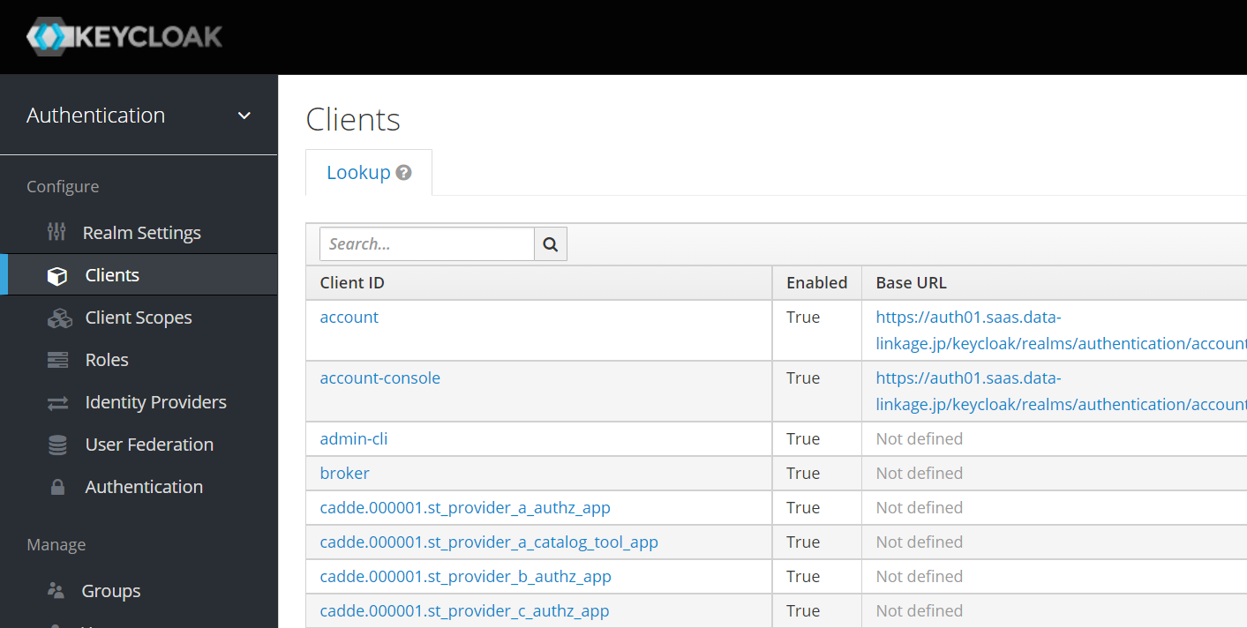
クライアント名は利用者コネクタ、認証サーバ、カタログ作成ツール（オンプレミス）、webappのコネクタURLを参考に確認する

 | クライアント情報を確認する
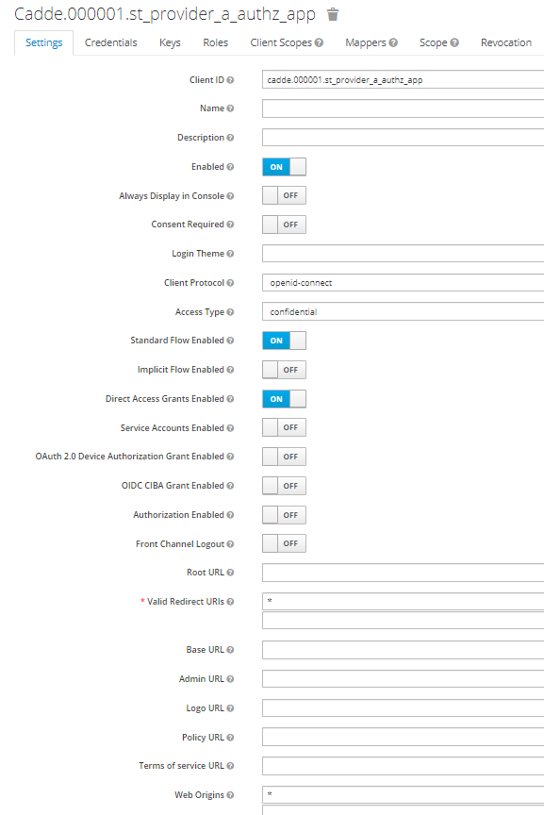

サブジェクト識別子で認証する場合
シークレットで認証する場合

# | 項目 | 詳細 | 値 | 備考
1 | Client ID | クライアントID | コネクタURL | -
2 | Access Type | アクセスタイプ | confidential | -
3 | Atanderd Flow Enabled | 標準フローの有効 | ON | -
4 | Direct Access Grants Enabled | ダイレクト・アクセス・グラントの有効 | ON | -
 | Servicw Accounts Enabled | サービス・アカウントの有効 | ON | サブジェクト識別子で認証する場合のみ
5 | ValidRedirect URIs | 有効なリダイレクト URI | * | -
6 | Web Origins | Web オリジン | * | -

②クライアント認証タイプ
 | クライアントシークレットの場合
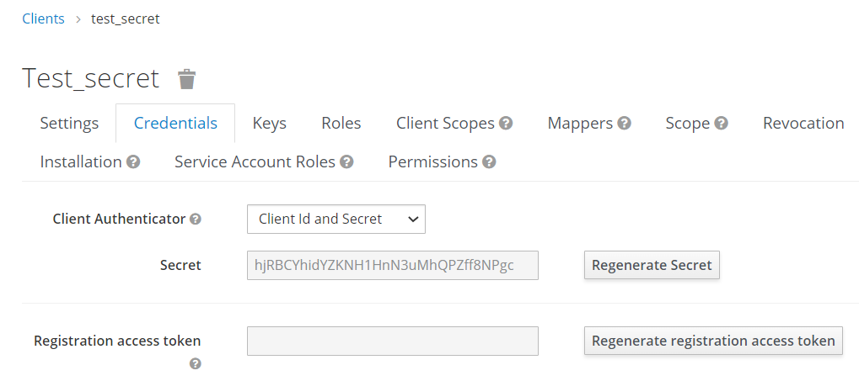

 | サブジェクト識別子を指定した場合
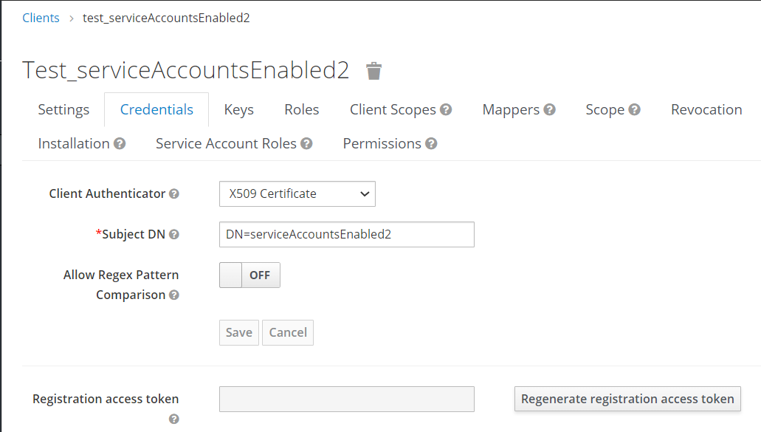

③マッパー登録
 | マッパーを確認する
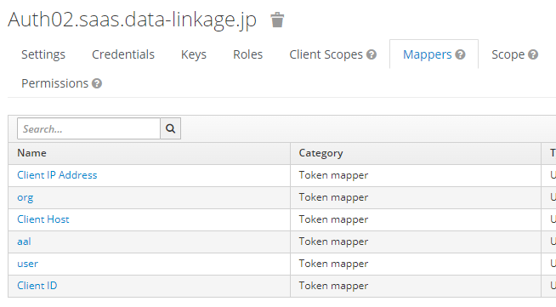
user, org, aalのマッパーがあるか確認

 | マッパーの詳細を確認する
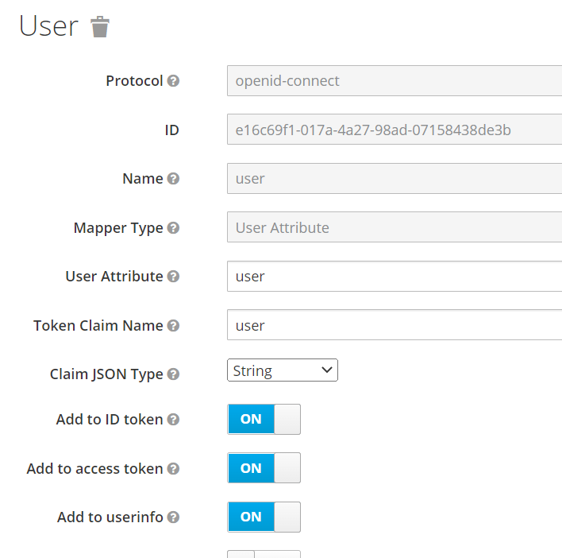
認可トークンのクレームにある属性の値で認可を判断するので、アクセストークンにクレームを追加するよう設定する
org、aalも同様
userという属性をuserというクレームとしてアクセストークンに入れるようにする
org、aalも同様

アイデンティプロバイダー設定
外部Idp登録の処理
①外部Idp登録
②マッパー登録

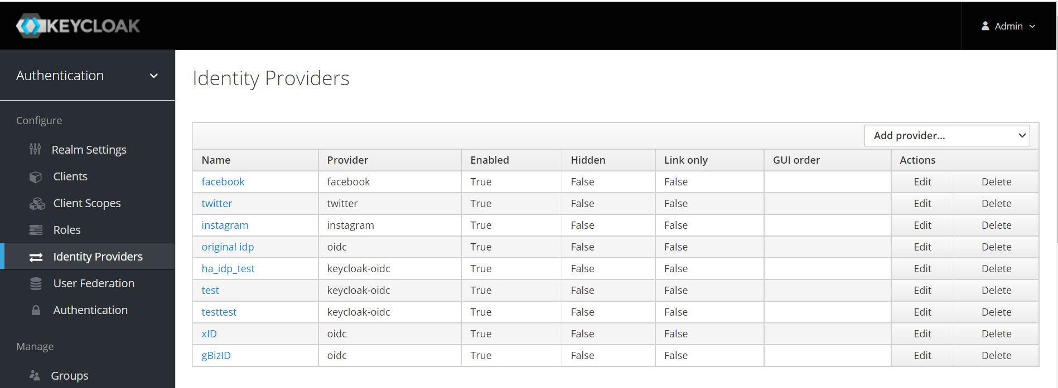
oidcであることを確認する
Nameは任意に入力した値が登録されていることを確認する(今回はxIDもしくはgBizIDが登録される)
①外部Idp登録
 | 外部Idpが登録されていることを確認する

 | 外部Idp詳細が登録されていることを確認する
 | ※今回はxIDもしくはgBizIDが登録されるため↓を参照
gBizIDの場合
 |  | xIDの場合
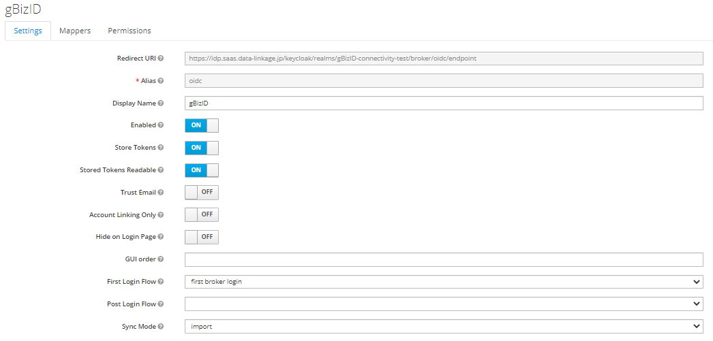
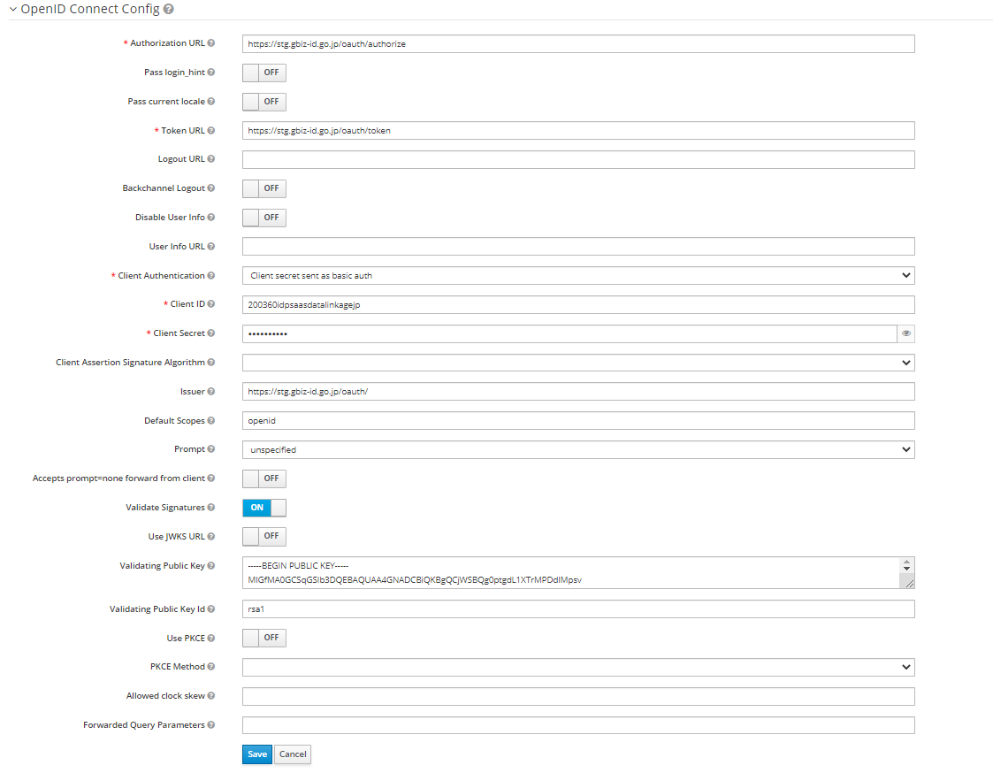
gBizIDが発行した認可コードを受け取るエンドポイント
この値をgBizIDに申請
gBizIDの共通的な仕様
gBizIDがCADDEのために払い出した
認可クライアントの情報
トークンの署名検証
gBizIDが公開している署名検証用の公開鍵
gBizIDの共通的な仕様
gBizIDの共通的な仕様
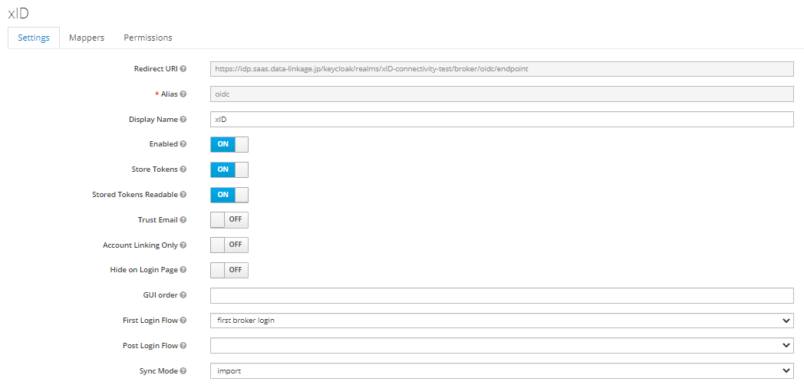
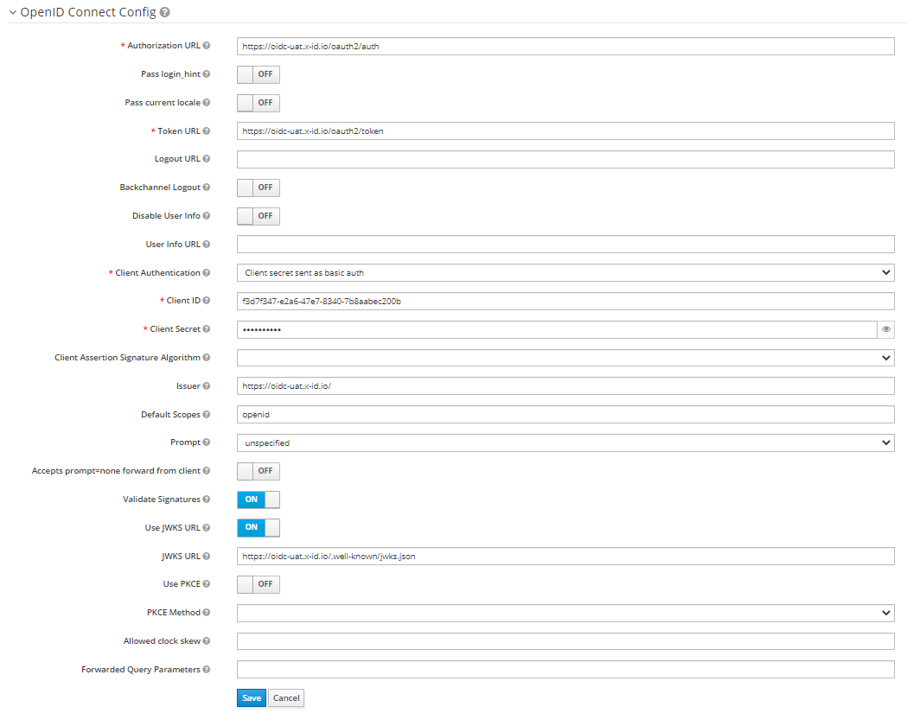
xIDが発行した認可コードを受け取るエンドポイント
この値をxIDに申請
xIDの共通的な仕様
xIDがCADDEのために払い出した
認可クライアントの情報
トークンの署名検証
xIDが公開しているJWKsエンドポイント
https://oidc-uat.x-id.io/.well-known/jwks.json
xIDの共通的な仕様
xIDの共通的な仕様

②マッパー登録
 | マッパーが登録されていることを確認する
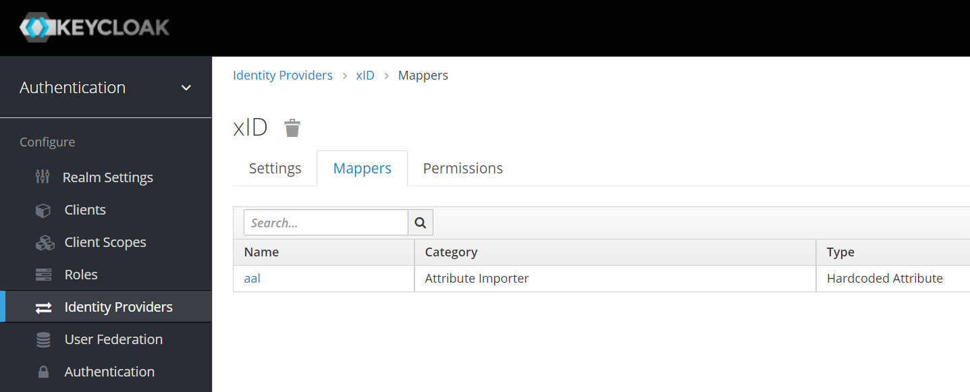

 | マッパーの詳細を確認する
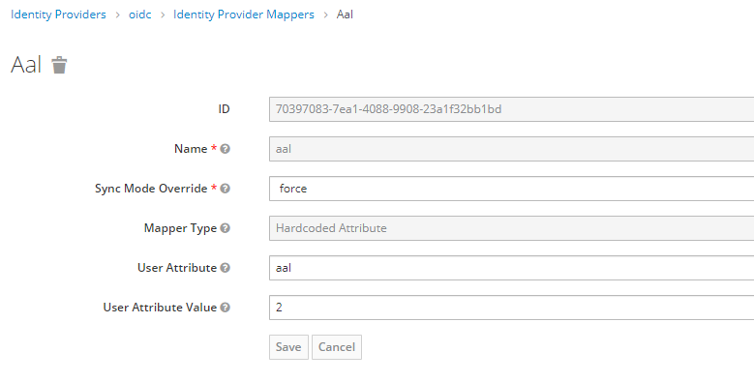

ユーザの属性のAALを更新するためのマッパー設定
xIDで認証→当人認証レベルは2
gBizIDで認証→当人認証レベルは2

デフォルト設定
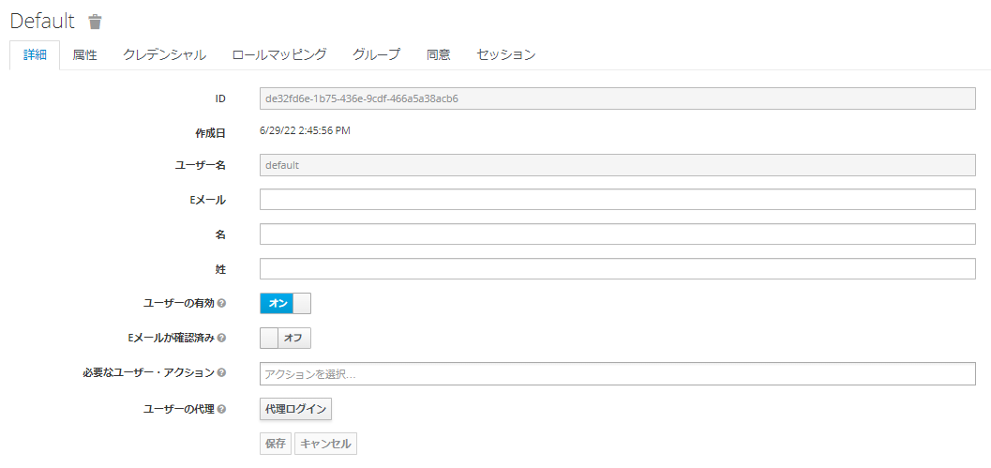
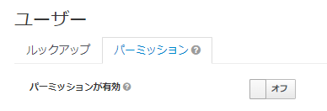
レルムの設定
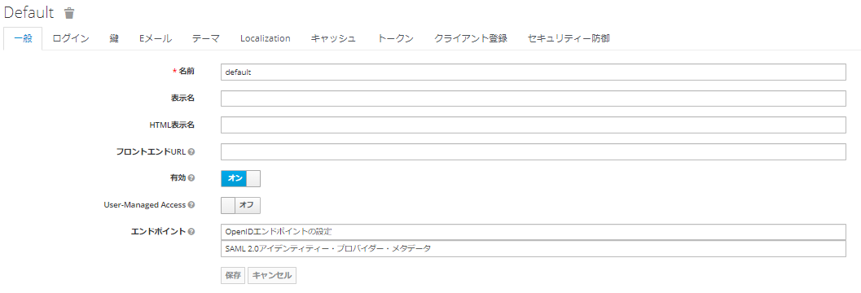

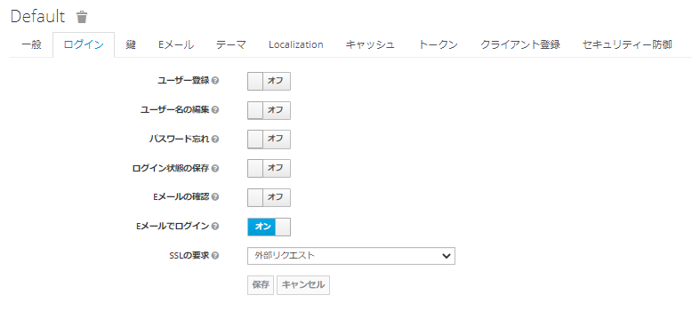

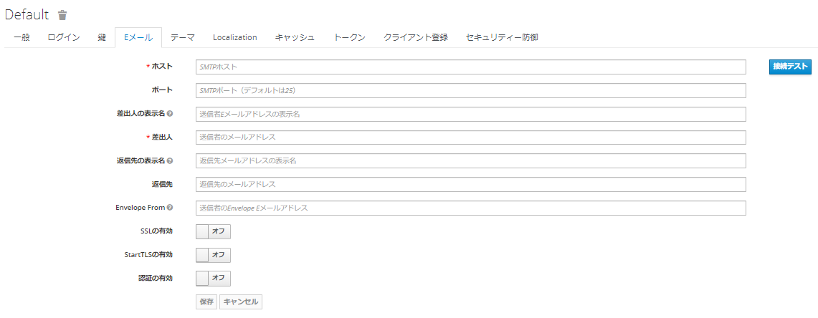

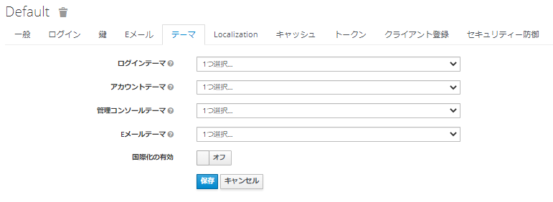

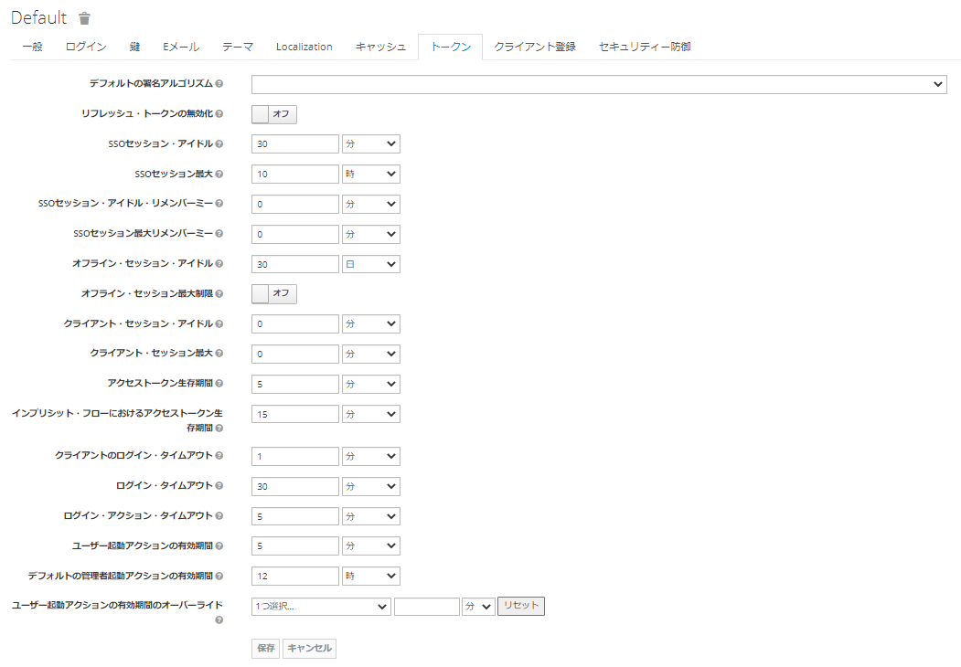

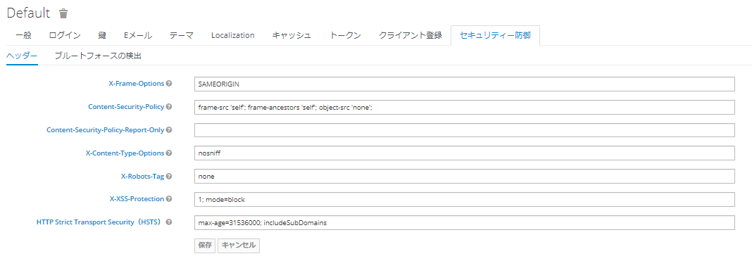

クライアント
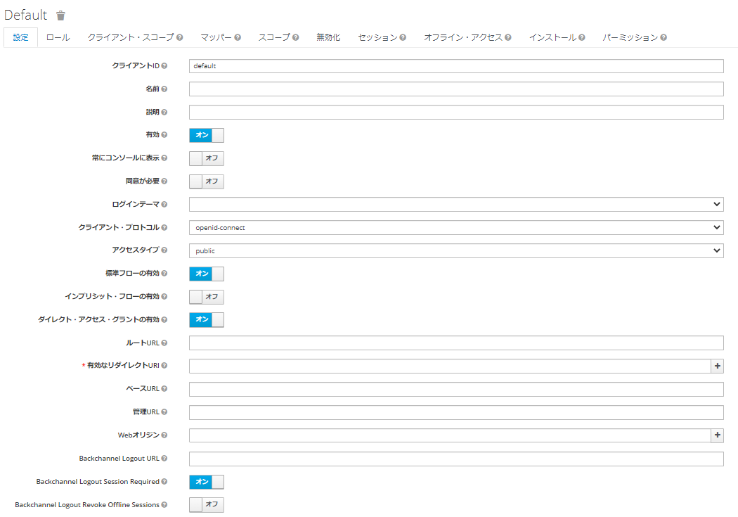

アイデンティティ・プロバイダー

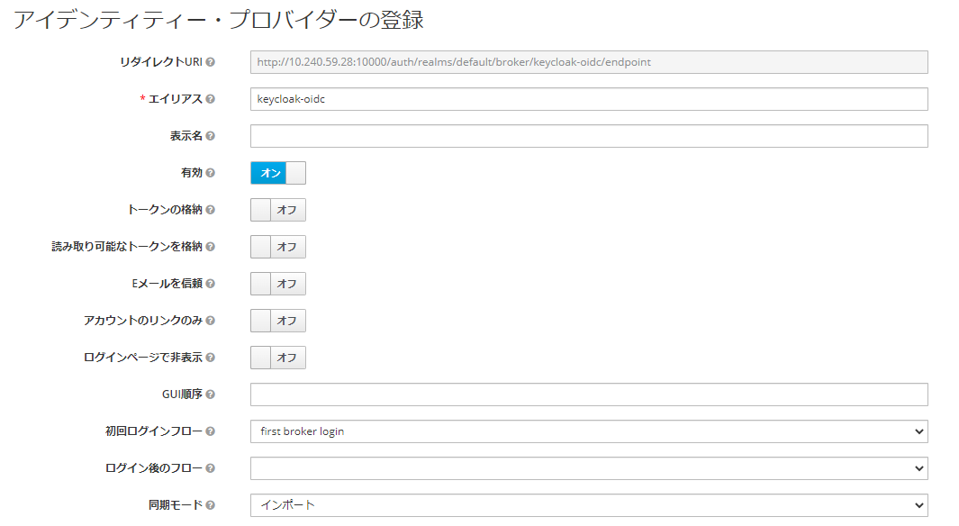

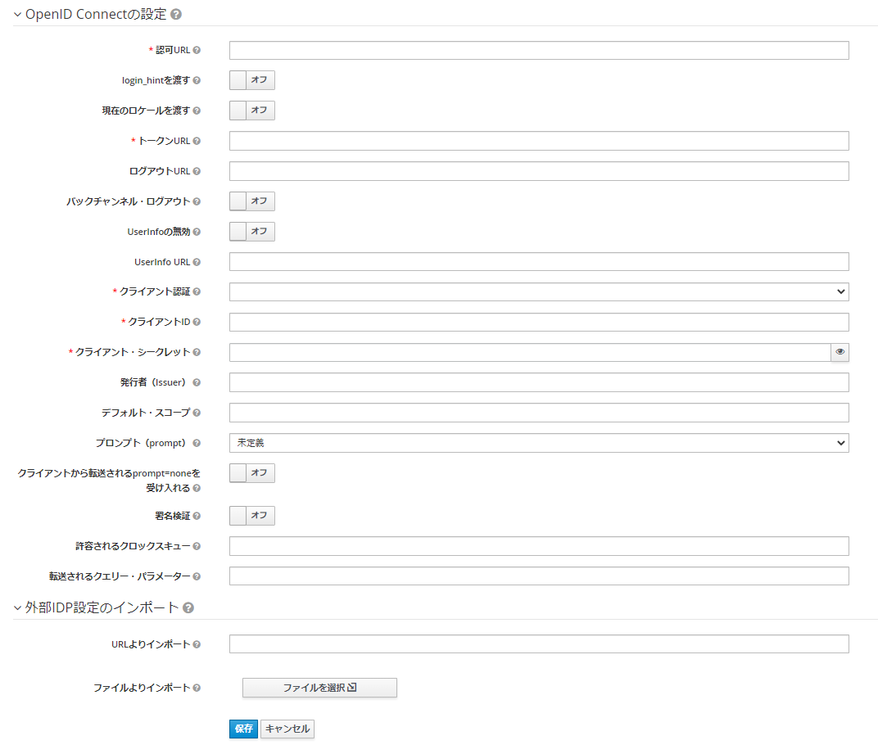

ユーザ

補足
■アクセスタイプについて
 | OAuth2.0ではクライアントタイプとして定義されている。bearer-onlyはKeycloakの独自仕様
 | https://openid-foundation-japan.github.io/rfc6749.ja.html#client-types
 | アクセスタイプ | クライアント シークレット | トークン発行 | 認可 | 備考
 | public | ＿ | 〇 | ＿ | ブラウザにトークンを発行する場合、認可コードグラントに加えPKCEを使うことを推奨
 | confidential | 〇 | 〇 | 〇 | ＿
 | bearer-only | 〇 | ＿ | ＿ | トークンイントロスペクションだけをするアプリなど

■グラントタイプについて
 | Keycloakの設定項目とOAuth2.0のグラントタイプは表現がやや異なるので、以下に対応関係を示す。
 | グラントタイプはトークンを発行する際のフローを定めるものなので、トークンを発行しないbearer-onlyクライアントには関係ない。
 | Keycloakのクライアント設定項目 | OAuth2.0のグラントタイプ | publicのときに選択可 | confidntialのときに選択可 | bearer-onlyのときに選択可
 | 標準フローの有効 | Authorization Code | 〇 | 〇 | ＿
 | インプリシット・フローの有効 | Implicit | 〇 | 〇 | ＿
 | ダイレクト・アクセス・グラントの有効 | Resource Owner Password Credentials | 〇 | 〇 | ＿
 | サービス・アカウントの有効 | Client Credentials | ＿ | 〇 | ＿

■ユーザデータの同期について
 | トークン交換によって認可サーバにユーザが新規作成される場合、2回トークン交換をしないと属性が同期されない（2回目で同期される）

■認証機能と認可機能間のトークン交換に関わる設定

認証機能（交換前のトークンの発行者）
OpenIDエンドポイント
authorization_endpoint
token_endpoint
userinfo_endpoint
クライアント設定（交換前のトークン発行用）
クライアントID
マッパー＞名前
マッパー＞マッパータイプ
マッパー＞ユーザ属性
マッパー＞トークンクレーム名
マッパー＞UserInfoに追加
マッパー＞クレームJSONタイプ
クライアント設定（トークン交換用）
クライアントID
クライアントシークレット
ユーザ設定
ユーザID（システム自動採番UUID）
ユーザ名
属性キー
属性値
認可機能（交換後のトークンの発行者）
クライアント設定（交換前のトークン発行用）
クライアントID
マッパー＞名前
マッパー＞マッパータイプ
マッパー＞ユーザ属性
マッパー＞トークンクレーム名
マッパー＞アクセストークンに追加
マッパー＞クレームJSONタイプ
ユーザ設定
ユーザID（システム自動採番UUID）
ユーザ名
アイデンティティ・プロバイダのリンク＞アイデンティティ・プロバイダのエイリアス
アイデンティティ・プロバイダのリンク＞プロバイダーのID
アイデンティティプロバイダ設定
エイリアス
認可URL
トークンURL
UserInfo URL
クライアントID
マッパー＞UserInfoに追加
クライアントシークレット
アイデンティティ・プロバイダのリンク＞プロバイダーのユーザ名
属性キー
属性値
パーミッション＞ポリシーの適用
クライアントポリシー
マッパー＞名前
マッパー＞同期モードのオーバーライド
マッパー＞マッパータイプ
マッパー＞クレーム
マッパー＞ユーザ属性名

